Main Menu
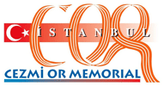
69. Cezmi Or Memorial
8 June 2014

 | R E S U L T S

